Esempio
REGISTRAZIONE INIZIALE |  |  |  |  | Data | 2022-01-01
Registrato da
Persona | Peter Müller |  | Organizzazione | Gemeinde Zillis-Reischen
Telefono | 081 11 11 11 |  | Email | müller@peter.ch
Foto disponibili | si |  | Archivio foto | Segreteria comunale
Area/tratta
Comune | Zillis-Reischen |  | Cantone |  | GR
Luogo/zona | Via Mala |  | Coordinate |  | 2'754'024, 1'169'075
Forma di mobilità | Sentiero, MTB |  | Categoria sentiero |  | sentiero di montagna
Caratteristiche sentiero/percorso | Sentiero stretto senza sottostruttura, molto frequentato.

Situazione/pericolo
Situazione/pericolo | Pericolo di caduta pietre e massi.
 | (Caduta di pietre e massi, crollo di roccia, frana di scivolamento/colata rapida, colata detritica, sconosciuto)

Osservazioni | Ripetute segnalazioni di pietre sul sentiero (circa 400m). Nessuna osservazione diretta finora.

Controllo/misure | Controllo periodico (specialmente dopo un periodo prolungato di forti piogge).

Piano di sicurezza | no |  | StorMe | no | No.
Sostegno specialistico | Geologisches Büro Peter und Paul, Chur
Responsabile controllo (se diverso dall'autore)
Persona | John Peter |  | Organizzazione | Wanderwege Graubünden
Telefono | 031 311 11 12 |  | Email | john@peter.ch
Piantina
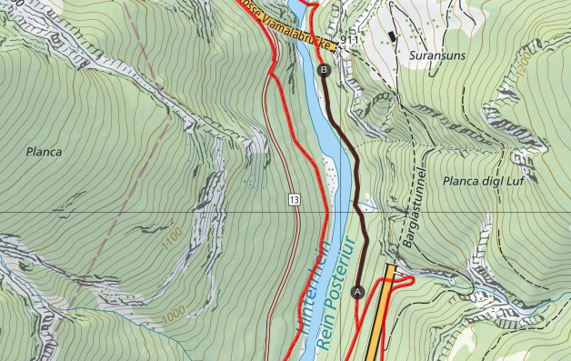
Legenda
Sentiero
Sentiero di montagna
Sentiero alpino
Percorso mountain bike
Area/tratta
Oservazione (No. protocollo)
B
A
1
2

1
2

Questa parte deve essere completata per ogni osservazione fatta o comunicata, anche se non è stata osservato nessun evento.

OSSERVAZIONE |  | No. | 1 |  | Data | 2022-01-01
Registrato da
Pesona | John Peter |  | Organizzazione | Wanderwege Graubünden
Telefono | 031 311 11 12 |  | Email | john@peter.ch
Foto disponibili | si |  | Archivio foto | Wanderwege Graubünden
Osservazione
Tipo | Ispezione
 | (ispezione, notifica, ecc.)
Situazione in loco | Precipitazioni lunghe e persistenti, terreno fradicio
Processo | Caduta di pietre
 | (Caduta di pietre e massi, crollo di roccia, frana di scivolamento/colata rapida, colata detritica, sconosciuto)

Osservazione | Singoli blocchi di roccia (diametro 20-30cm). Nessun affioramento fresco visibile nelle sezioni di roccia sopra il sentiero.

Misure
Misure | Nessuna. Continuare il monitoraggio secondo la pianficazione attuale.

 | (chiusura sentiero, contattare l'esperto di pericoli naturali, nessuna, ecc.)
 | Se una rivalutazione è necessaria a causa di un cambiamento nella situazione iniziale, questo deve essere annotato su un nuovo foglio bianco "Registrazione iniziale".
Responsabile misure (se diverso dall'autore)
Persona |  |  | Organizzazione
Telefono |  |  | Email

Registrazione iniziale
REGISTRAZIONE INIZIALE |  |  | Data
Registrato da
Persona |  | Organizzazione
Telefono |  | Email
Foto disponibili |  | Archivio foto
Area/tratta
Comune |  | Cantone
Luogo/zona |  | Coordinate
Forma di mobilità |  | Categoria sentiero
Caratteristiche sentiero/percorso

Situazione/pericolo
Situazione/pericolo
 | (Caduta di pietre e massi, crollo di roccia, frana di scivolamento/colata rapida, colata detritica, sconosciuto)

Osservazioni

Controllo/misure

Piano di sicurezza |  | StorMe | No.
Sostegno specialistico
Responsabile controllo (se diverso dall'autore)
Persona |  | Organizzazione
Telefono |  | Email
Piantina
Legenda
Sentiero
Sentiero di montagna
Sentiero alpino
Percorso mountain bike
Area/tratta
Oservazione (No. protocollo)
B
A
1
2

1
2

